Rekentool
Rekentool Vermogen
 |  |  | Jaar | Start kapitaal | Rendement | Eind kapitaal | Leeftijd | Jaarlijkse inleg | Totale inleg | Beste Beleggingsplatformen voor Aandelen en ETF's
Vermogensgroei
 | Rendement | Eind kapitaal
1 | € 1,600 | € 21,168
2 | € 6,493 | € 85,908
3 | € 11,673 | € 154,429
4 | € 17,154 | € 226,952
5 | € 22,956 | € 303,710
6 | € 29,097 | € 384,951
7 | € 35,596 | € 470,936
8 | € 42,475 | € 561,942
9 | € 49,755 | € 658,264
10 | € 57,461 | € 760,210
11 | € 65,617 | € 868,111
12 | € 74,249 | € 982,312
13 | € 83,385 | € 1,103,183
14 | € 93,055 | € 1,231,113
15 | € 103,289 | € 1,366,514
16 | € 114,121 | € 1,509,823
17 | € 125,586 | € 1,661,500
18 | € 137,720 | € 1,822,036
19 | € 150,563 | € 1,991,947
20 | € 164,156 | € 2,171,781
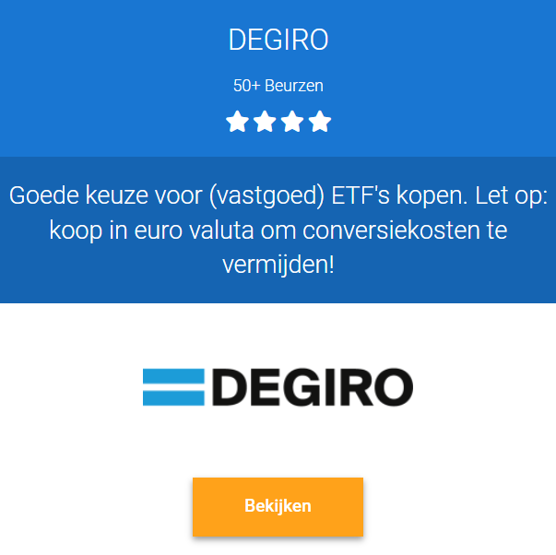
Leeftijd: | 30 |  | 1 | € 20,000 | € 1,600 | € 21,168 | 31 | € 60,000 | € 80,000
Maandelijkse inleg: | € 5,000 |  | 2 | € 81,168 | € 6,493 | € 85,908 | 32 | € 60,000 | € 140,000
Startkapitaal: | € 20,000 |  | 3 | € 145,908 | € 11,673 | € 154,429 | 33 | € 60,000 | € 200,000
Rendement: | 8.0% |  | 4 | € 214,429 | € 17,154 | € 226,952 | 34 | € 60,000 | € 260,000
Inflatie: | 2% |  | 5 | € 286,952 | € 22,956 | € 303,710 | 35 | € 60,000 | € 320,000
 |  |  | 6 | € 363,710 | € 29,097 | € 384,951 | 36 | € 60,000 | € 380,000
Note: pas bovenstaande cijfers aan via tabblad 'parameters' onderaan in Excel |  |  | 7 | € 444,951 | € 35,596 | € 470,936 | 37 | € 60,000 | € 440,000
 |  |  | 8 | € 530,936 | € 42,475 | € 561,942 | 38 | € 60,000 | € 500,000
 |  |  | 9 | € 621,942 | € 49,755 | € 658,264 | 39 | € 60,000 | € 560,000
Note 2: 8% rendement is realiseerbaar met passief investeren in ETF's en/of vastgoedfondsen (let op gezonde risicospreiding). Wil je hoger rendement behalen? Bekijk onderstaande bronnen ter inspiratie. |  |  | 10 | € 718,264 | € 57,461 | € 760,210 | 40 | € 60,000 | € 620,000
 |  |  | 11 | € 820,210 | € 65,617 | € 868,111 | 41 | € 60,000 | € 680,000
 |  |  | 12 | € 928,111 | € 74,249 | € 982,312 | 42 | € 60,000 | € 740,000
 |  |  | 13 | € 1,042,312 | € 83,385 | € 1,103,183 | 43 | € 60,000 | € 800,000
 |  |  | 14 | € 1,163,183 | € 93,055 | € 1,231,113 | 44 | € 60,000 | € 860,000
 |  |  | 15 | € 1,291,113 | € 103,289 | € 1,366,514 | 45 | € 60,000 | € 920,000
 |  |  | 16 | € 1,426,514 | € 114,121 | € 1,509,823 | 46 | € 60,000 | € 980,000
 |  |  | 17 | € 1,569,823 | € 125,586 | € 1,661,500 | 47 | € 60,000 | € 1,040,000
1. Groei Beleggen met WinWin-Beleggen |  |  | 18 | € 1,721,500 | € 137,720 | € 1,822,036 | 48 | € 60,000 | € 1,100,000
Volg de beleggingsstrategie van een ervaren belegger met aantoonbare trackrecord. De minimale doelstelling is 10% nettorendement. Ze hanteren alléén prestatievergoeding bij winst, en 0% kosten bij verlies. |  |  | 19 | € 1,882,036 | € 150,563 | € 1,991,947 | 49 | € 60,000 | € 1,160,000
 |  |  | 20 | € 2,051,947 | € 164,156 | € 2,171,781 | 50 | € 60,000 | € 1,220,000
 |  |  | 21 | € 2,231,781 | € 178,542 | € 2,362,117 | 51
 |  |  | 22 | € 2,362,117 | € 188,969 | € 2,500,064 | 52 |  |  | Beste Vastgoedfondsen in NL voor 6 - 8% rendement
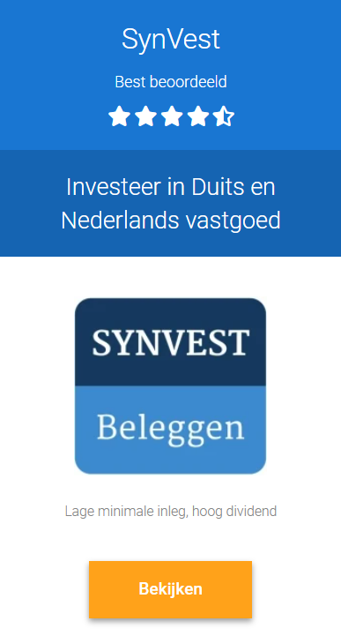
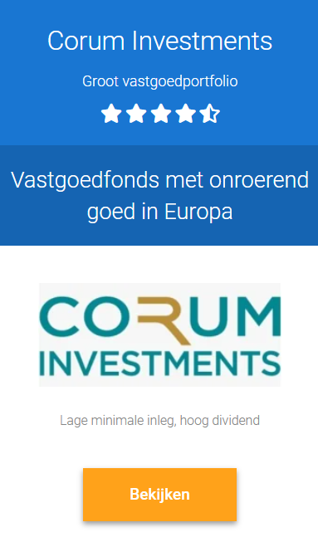
 |  | Toelichting | 23 | € 2,500,064 | € 200,005 | € 2,646,068 | 53

>> Bekijk hier meer informatie |  | Bereken het potentiele rendement op basis van (1) maandelijkse inleg, het (2) startkapitaal, (3) rendement en (4) inflatie. Houd er rekening mee dat er ook vermogensbelasting bijkomt vanaf X vermogen (afhankelijk wel/geen fiscaal partner). Rendement is afhankelijk van het risico. Hoe hoger het gewenste rendement, hoe hoger het risicoprofiel. In de tabbladen vind je voorbeelden van portofolio's. Dit is geen koopadvies en louter ter inspiratie. | 24 | € 2,646,068 | € 211,685 | € 2,800,598 | 54
 |  |  | 25 | € 2,800,598 | € 224,048 | € 2,964,153 | 55
1. Value Beleggen met Insiders |  |  | 26 | € 2,964,153 | € 237,132 | € 3,137,260 | 56
Leer Value beleggen zoals hoe professionele beleggers dit doen. Wij mogen een gratis cursus gevorderd Value beleggen aanbieden van Insiders. Ontdek asymmetrische kansen met laag risico en x3 - x10 rendement |  |  | 27 | € 3,137,260 | € 250,981 | € 3,320,476 | 57
 |  |  | 28 | € 3,320,476 | € 265,638 | € 3,514,392 | 58
 |  |  | 29 | € 3,514,392 | € 281,151 | € 3,719,632 | 59
 |  |  | 30 | € 3,719,632 | € 297,571 | € 3,936,858 | 60
 |  |  | 31 | € 3,936,858 | € 314,949 | € 4,166,771 | 61
>> Bekijk de gratis cursus beleggen |  | Copyright © Happy Management BV | 32 | € 4,166,771 | € 333,342 | € 4,410,110 | 62
 |  | Auteur: Happy Management BV | 33 | € 4,410,110 | € 352,809 | € 4,667,661 | 63
 |  |  | 34 | € 4,667,661 | € 373,413 | € 4,940,252 | 64
 |  | Niets uit deze uitgave mag worden verveelvoudigd, door middel van druk, fotokopieën, geautomatiseerde gegevensbestanden of op welke andere wijze ook zonder voorafgaande schriftelijke toestemming van de uitgever. Ook het plaatsen van directe links naar de bestandslocatie van dit document op websites, in e-mail nieuwsbrieven of andere vormen van digitale media is niet toegestaan. | 35 | € 4,940,252 | € 395,220 | € 5,228,763 | 65
 |  |  | 36 | € 5,228,763 | € 418,301 | € 5,534,123 | 66
 |  |  | 37 | € 5,534,123 | € 442,730 | € 5,857,316 | 67
 |  |  | 38 | € 5,857,316 | € 468,585 | € 6,199,383 | 68
 |  |  | 39 | € 6,199,383 | € 495,951 | € 6,561,427 | 69
 |  |  | 40 | € 6,561,427 | € 524,914 | € 6,944,614 | 70

